商品登録書
【商 品 登 録 書】

 | 区分 |  |  | 1 |  | 新規 |  |  |  |  |  |  |  |  |  |  |  |  |  |  |  |  | 提出者 |  |  | 松本 光 |  |  |  |  | 提出日 |  |  | 2016-05-04

 | JAN |  |  |  |  |  |  | メーカー名 |  |  |  |  | 商品名1 |  |  |  |  |  |  |  |  |  | 商品名2 |  |  |  |  |  |  |  | フレーバー |  | 容量 |  |  | 希望小売価格
 | 4971710383850 |  |  |  |  |  |  | コーセーコスメポート |  |  |  |  | クリアターン |  |  |  |  |  |  |  |  |  | 薬用美白肌ホワイトマスク |  |  |  |  |  |  |  | - |  | 50枚 |  |  | オープン

 | 商品画像 |  |  |  |  |  |  |  |  |  |  |  |  |  | 大分類CD |  |  |  | 大分類名 |  |  |  |  |  | 棚割CD |  |  | 棚割名 |  |  |  | 中分類CD |  |  | 中分類名
 | 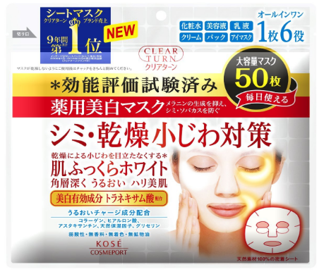 基本画像1枚 |  |  |  |  |  |  |  |  |  |  |  |  |  | 04 |  |  |  | 基礎化粧品 |  |  |  |  |  | 02 |  |  | マスク |  |  |  | 040201 |  |  | フェイスマスク・パック

 |  |  |  |  |  |  |  |  |  |  |  |  |  |  | 確定商品CD |  |  |  |  |  |  |  |  |  | 040201 |  |  |  |  |  |  | 0024

 |  |  |  |  |  |  |  |  |  |  |  |  |  |  | 催事CD |  |  |  | クーポンCD |  |  |  |  |  |  |  |  |  | TOPICS CD |  |  |  | 中分類ランキングCD
 |  |  |  |  |  |  |  |  |  |  |  |  |  |  | - |  |  |  | - |  |  |  |  |  |  |  |  |  | - |  |  |  | -

 |  |  |  |  |  |  |  |  |  |  |  |  |  |  | 商品特徴
 |  |  |  |  |  |  |  |  |  |  |  |  |  |  | シミ・小じわを同時にケアできる、1枚6役のオールインワンマスク ・気になるシミ・乾燥小じわも、ふっくら美白肌へ！ ・1枚6役のオールインワンマスク ・天然素材100％の密着シート ・弱酸性、無香料、無着色、無鉱物油

 | 使用方法
 | お肌の状態にあわせていつでもご使用いただけます。 ①洗顔後、袋からマスクを取り出して広げ、顔全体に密着させます。 ②約5~10分おいてから（特に乾燥小じわが気になる時は20分程度）マスクをはがしお肌に残った美容液を手のひらでよくなじませてください。

 | 追加テキスト

 | 購入可能DS |  |  |  |  |  |  |  |  |  | 購入可能EC |  |  |  |  |  |  |  |  |  | お勧めシーズン |  |  |  | 関連リンク商品JAN
 | 1001 | 1002 | 1003 | 1004 | 1005 | 1006 | 1007 | 1008 | 1009 | 1010 | 5001 | 5002 | 5003 | 5004 | 5005 | 5006 | 5007 | 5008 | 5009 | 5010 | SP | SM | A | W | 商品1 |  |  |  |  | 商品2 |  |  |  |  | 商品3
 | - | - | - | - | - | - | - | - | - | - | - | - | - | - | - | - | - | - | - | - | 1 | 1 | 1 | 1 | - |  |  |  |  | - |  |  |  |  | -

 | 写真1 |  | 写真2 |  | 写真3 |  | 写真4 |  |  | 登録日 |  |  |  |  |  |  |  |  | 掲載開始日 |  |  |  |  |  |  |  | 修正日 |  |  |  |  |  | 掲載終了日
 | 1 |  | - |  | - |  | - |  |  | 2016-05-04 |  |  |  |  |  |  |  |  | 即日 |  |  |  |  |  |  |  | - |  |  |  |  |  | -

